Sheet2
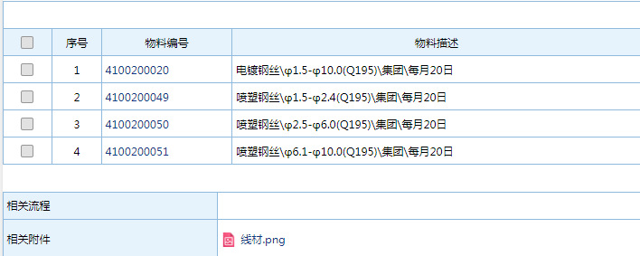
大宗商品取价明细 \\192.168.0.15\集团采购资料共享
大宗商品名称 | 是否有网站参考 | 参考网站网址 | 参考网站名称 | 参考网站账号密码 | 参考价格（哪个市场/品牌产地）牌号 | 参考价格取最高还是平均价 | 取价日期（非工作日顺延） | 价格主要用途（哪个子公司定价需求） | 无网站价格由哪个子公司哪个人哪个时间点提供
液碱污水处理16度 |  |  |  |  | 找海尚余晓琳报价 |  | 每个月5/15/25 |  | 找海尚余晓琳报价
盐酸 |  |  |  |  | 找海尚余晓琳报价 |  | 每个月5/15/25 |  | 找海尚余晓琳报价
西南铝铝板1.5/2.0 5250-0态 铝镁合金 |  |  |  |  | 钱顺通报价/每月5.15.25 |  | 每个月5/15/25 | 麦顿 | 钱顺通报价/每月5.15.25
3.0 SGCC普通无花镀锌板/鞍钢 |  |  |  |  | 钱顺通报价/每月5.15.25 |  | 每个月5/15/25 | 安顿/宜顿/麦顿 | 钱顺通报价/每月5.15.25
1.0*1250*2625 无花镀锌拉伸板DX54D |  |  |  |  | 钱顺通报价/每月5.15.25 |  | 每个月5/15/25 | 安顿/宜顿/麦顿 | 钱顺通报价/每月5.15.25
0.8*232*1155 无花镀锌拉伸板DX54D宝钢 |  |  |  |  | 钱顺通报价/每月5.15.25 |  | 每个月5/15/25 | 安顿/宜顿/麦顿 | 钱顺通报价/每月5.15.25
0.6*1250*2500 无花镀锌拉伸板DX53D+Z |  |  |  |  | 钱顺通报价/每月5.15.25 |  | 每个月5/15/25 | 安顿/宜顿/麦顿 | 钱顺通报价/每月5.15.25
电镀丝/Q195 华西丝、新兴铸管、龙腾的平均价格6.5MM | 否 |  |  |  | Q195 华西丝、新兴铸管、龙腾的平均价格6.5MM |  | 每个月5/15/25 | 安顿/宜顿/麦顿 | 安顿/黄强/ 每月15日OA发起流程，物料号见截图
喷塑丝/Q195 九江钢6.5MM | 否 |  |  |  | Q195 九江钢6.5MM |  | 每个月5/15/25 | 安顿/宜顿/麦顿 | 安顿/黄强/ 每月15日OA发起流程，物料号见截图
钢管 |  |  |  |  |  |  |  |  |  | 需要新增
钢管
钢管
 |  |  |  |  | 线材物料号 |  |  |  | 原材料物料号 | 注意Q281报价的单位
流程

